E009.00.01_Flow chart
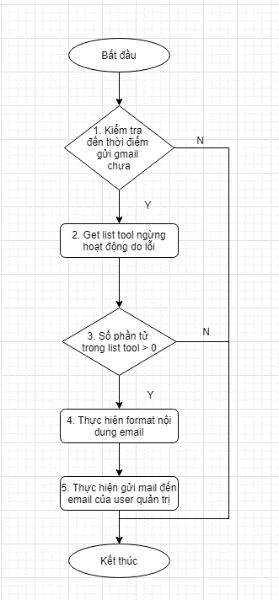
Tên hệ thống |  | Chức năng |  |  | Tài liệu | Người phụ trách
Tool Manager |  | T1009 |  | Gửi mail thông báo tool ngừng hoạt động | Mô tả xử lý | Tú Điền

Flow chart | E009.00.01 |  | Xử lý gửi mail thông báo tool ngừng hoạt động

